【別添ｄ-3】緊急時対応手順
別添ｄ-3

 |  | 施設名： | 〇〇〇〇〇病院

特定行為研修の実習に係る緊急時の対応

1. 説明と同意について
・ | 特定行為研修の実習では、患者や家族に十分な説明を行い、同意を得た上で実施する。
・ | 特定行為研修について説明を行う際には、患者や家族が一度了承した後であっても、対象患者となることについて拒否することができることを含め、十分に患者や家族に説明し同意を得る。
・ | 特定行為研修の研修生は、医師である指導者（以下、指導医）と十分に連携を図り、患者や家族からの理解が得られるよう丁寧に対応する。
・ | 指導医は、常に患者や家族の意向を確認し、特定行為研修の研修生による不足を補完する。

2. 医療事故発生など、緊急時の対応
・ | 医療事故発生など、緊急時は、患者の生命の安全を最優先にした対応を行い、速やかに指導医と必要な対応を行う。
・ | 緊急時には速やかな対応が必要であるため、指導医が主導して対応する。
・ | 特定行為研修の研修生は、平常時より常に指導医に、いつ、どこで、誰に、どのような特定行為を行うかについて報告・連絡・相談を行う。また、特定行為実施前後に患者の状態が変化した際の連絡方法及び対処方法について確認する。
・ | 特定行為実施後、指導医が不在時及び対応できない場合には、代理の医師を必ず明確にし、関係する医師らに周知しておく。
・ | 医療安全〇〇委員会において必要な報告を行う。
・ | 患者対応の後、研修生より、指定研修機関（静岡県立静岡がんセンター認定看護師教育課程）の担当教員に連絡する。

インシデント・
アクシデント
対応
研修生
指導医
事後の状況・対応確認
報告
3. 緊急報告体制
 |  | 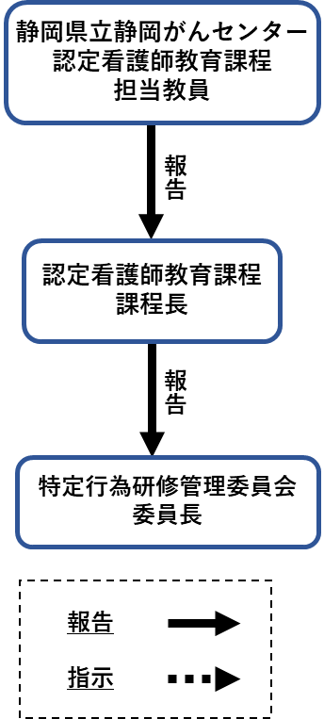

【必ず使用】
■下記より選択、ドラックして作成してください。

特定行為研修の実施責任者
報告

対応指示
医療安全〇〇委員会

【必要に応じて使用】

病院長
看護部長

【添付ｄ-4】患者説明手順
別添ｄ-4

 | 施設名： | 〇〇〇〇〇〇〇病院

特定行為研修の実習を行うに当たり患者に対する説明同意の手順

1. 対象となる患者（必要時、患者家族同席）に対し、実習指導者と研修生は
同意説明文書をもって特定行為研修について説明を行う。
1) 特定行為に係る看護師の研修制度について
2) 実施する特定行為について
3) 実習に係る緊急時の対応について
4) 実習に係る患者からの相談に応じる体制について

患者に同意を得られた場合

2. 実習指導者が、説明内容と同意に
ついてカルテに記載する。

【別添ｄ-5】相談に応じる体制
別添ｄ-5

 | 施設名： | 〇〇〇〇〇病院

医療安全に関する内容も含め特定行為研修の実習に係る 患者からの相談に応じる体制

患者・家族からの相談

〇〇〇窓口で対応
対応
対応依頼

特定行為研修実習指導者
または
特定行為研修実施責任者

静岡県立静岡がんセンター 認定看護師教育課程
の電話、または担当教員のメールで連絡

報告
報告

指定研修機関 静岡県立静岡 がんセンター認定看護師教育課程
にて対応を検討 必要時、施設を訪問
医療安全〇〇委員会 で対応を検討

報告
指示
報告
指示

病院長、副院長、 看護部長、事務長等
特定行為研修管理委員会

【別添ｄ-6】掲示物
別添ｄ-6

特定行為に係る看護師の研修に
ご理解、ご協力をお願いいたします

当院は、厚生労働省「特定行為に係る看護師の研修制度」の協力施設です。
特定行為を行う看護師とは、専門的な臨床能力を持ち、医師の判断を待たずに、手順書により一定の診療の補助を行うことができる看護師です。
医師と連携し安全には十分配慮して行いますが、患者さんはいつでも拒否を申し出ることができ、それにより何ら不利益を被ることはありません。
何卒、ご理解とご協力をお願いいたします。
「特定行為に係る看護師の研修」についてご相談がある場合には、下記患者相談窓口をご利用ください。

患者相談窓口
当院をご利用いただく患者さん及びご家族のみなさまからの、治療や入院生活、医療安全などさまざまなご相談やご意見を受け付けております。お気軽にご利用ください。
相談日及び相談時間
■ ○曜日～○曜日 〇:〇〇～〇:〇〇
（祝日および年末年始を除く）
■ 場所 〇〇〇窓口
■ 窓口責任者 病院長 ○○〇
■ 相談担当者 ソーシャルワーカー ○○〇

〇〇〇〇病院

【別添ｄ-7】患者相談窓口等
別添ｄ-7
 | 施設名： | 〇〇〇〇〇〇〇病院

■相談窓口を周知する掲示物の掲示状況がわかる写真 | ■掲示物の掲示場所、相談窓口の場所を図示した
 | フロア図

■患者相談窓口の場所(周囲の様子を含む)の様子が | ■患者相談窓口の写真
わかる写真

■相談に応じる場所の写真

 |  |  | 以上

【別添ｆ-1】（医師）
別添f-1
指導者の指導経験・資格等（医師）： |  |  |  | ○○病院

 | 1.氏名 | 2.担当区分 | 3.役職 | 4.臨床経験年数 | 5.指導医講習会等の受講経験 ○or✕ | 6.特定行為研修指導者講習会の受講経験 ○or✕ | 7.資格 (指導医・専門医等） | 8.教育歴 | 9.研修医及び医学生への臨床での指導歴
 |  |  |  | ※7年以上必須 | ①厚生労働省の医師臨床研修に係る指導医講習会の開催指針にのっとった講習会等 ②当該講習会に相当する「プログラム責任者養成講習会」「医学教育者のためのワークショップ」 |  | ①資格取得年記載 | ①年数 ②大学等の名称・ 学部 ③役職 ④担当科目等 | ※必須
【記載例】 | 静岡 太郎 | 栄養及び水分管理に係る薬剤投与関連 | 消化器内科部長 | 25年 | 〇 ※受講証明書添付 | 〇 ※受講証明書添付 | 2019年：日本消化器病学会専門医 2015年：日本内科学会指導医 | 2年：沼津大学医学部教授・消化器内科学 7年：長泉大学医学部教授・臨床医学 | 23年
1
2
3
4
5

【別添ｆ-1】（看護師)
別添f-1
指導者の指導経験・資格等（看護師）： |  |  |  | ○○病院

 | 1.氏名 | 2.担当区分 | 3.役職 | 4.臨床経験年数 | 5.特定行為研修の修了 (診療看護師含む) ○or✕ | 6.特定行為研修指導者講習会の受講経験 ○or✕ | 7.資格 （認定・専門以外の資格も含む） | 8.教育歴 (臨地実習指導者経験・教育内容)
 |  |  |  |  |  |  | ①資格取得年記載 | ①年数 ②大学等の名称・ 学部 ③役職 ④担当科目等
【記載例】 | 静岡 花子 | 創部ドレーン管理関連 栄養及び水分管理に係る薬剤投与関連 | 看護師長 | 25年 | 〇 ※修了証添付 | 〇 ※受講証明書添付 | 2018年 乳がん看護認定看護師 | 3年：臨地実習指導、長泉病院（乳がん看護） 2年：急性期看護においてドレーン管理指導
1
2
3
4
5

